① 项目总览
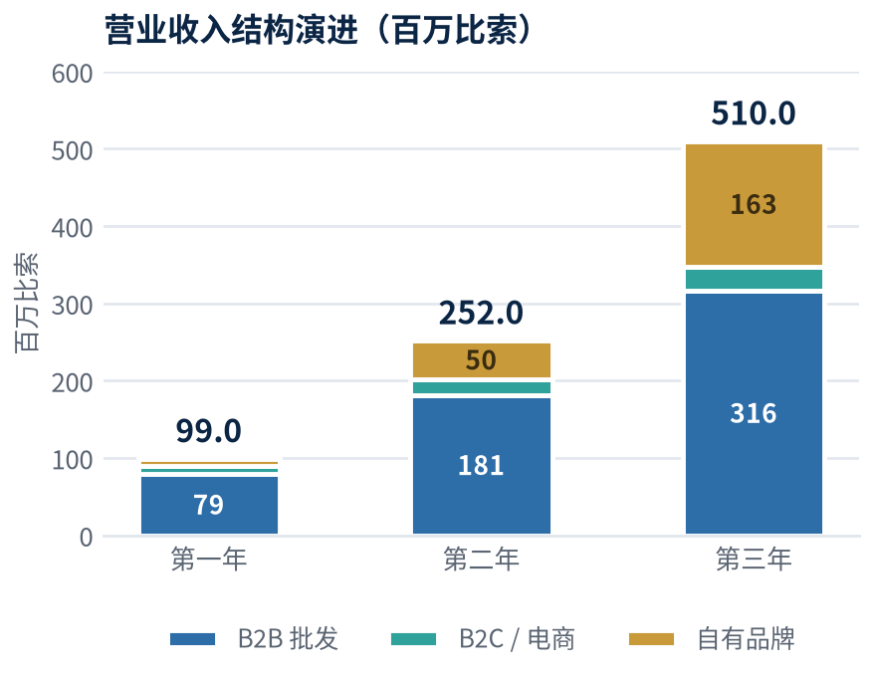
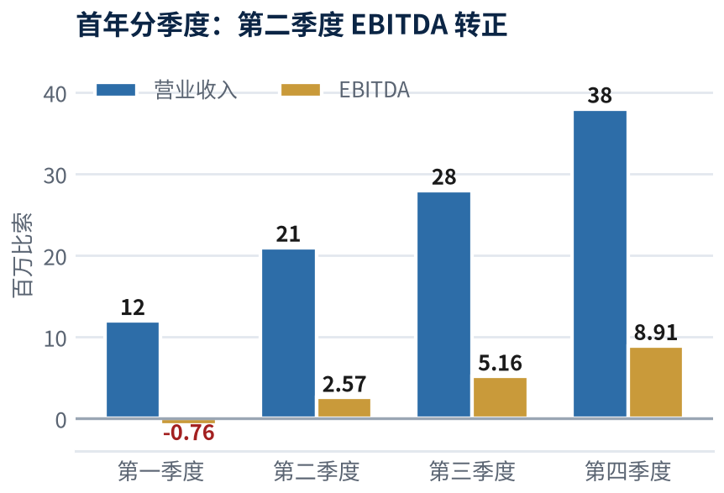
项目名称 | CLG 墨西哥双城启动暨全国批发网络建设项目（收入按内部测算值 60% 计列）
启动城市 | 墨西哥城（CDMX，集团总部+800㎡展厅；货源存于合作方仓库，不自建大仓） / 蒙特雷（MTY，1,653㎡展厅+3,306㎡仓库）
项目总负责 | 双城管理团队 —— 由墨西哥城统筹岗、销售总监（墨城）、蒙特雷销售主管与财务行政主管组成，横跨两城集体决策、两地共同负责；IT 与数字平台开发由管理团队直管；18 人精简编制，设计/摄影/代运营/法务/报关全部外包
核心任务数 | 69 项工作包 / 九大工作流，分三个阶段推进
第一阶段 | 0–2个月（2026.10–2026.11）：寄售协议签署、三大平台开发、自有品牌打样、蒙特雷展厅与仓库落成
第二阶段 | 3–6个月（2026.12–2027.03）：渠道铺开、代理商体系、自有品牌量产上市；第4个月起经营现金流自给
第三阶段 | 7–12个月（2027.04–2027.09）：大型渠道准入、第三城前置、扩张支出全部由经营收入内生
使用说明 | 「③ 任务分解」为主控表，可按阶段／工作流／负责人筛选；「④ 甘特图」按周着色；「状态」与「进度%」为周例会更新字段；「⑤⑦」为人力与业绩台账

九大工作流 (Workstreams)
流 | 工作流名称 | 核心内容 | 主责
A | 公司治理与合规 | 寄售协议 / 实体 / 税务 / CFDI / IMMEX / NOM / 商标 | 管理团队 · 财务行政主管 · 外部律所
B | IT与数字平台 | 官网 · B2B平台 · 品牌独立站 · ERP/WMS | 管理团队直管（2 人开发团队）
C | 自有品牌开发 | 定位 · Logo/VI · 产品设计 · 打样 · 量产 | 管理团队 · 外包设计团队
D | 品牌物料与商务文件 | 公司手册 · 产品图册价目表 · 代理商合同 | 销售总监 · 外包设计团队
E | 网点与渠道 | 批发市场档口 · 小商品连锁加盟 · 展厅仓库 · 代理商 · 大型渠道 | 两地团队协同（墨城 + 蒙特雷）
F | 供应链与库存 | 寄售SKU对接 · 美墨陆路通道 · 中国补货 · 清关 | 财务行政主管（兼采购） · 自有物流公司
G | 市场营销 | 三线差异化策略 · 展会双展位招商 · 数字投放（代运营外包） | 管理团队 · 销售总监
H | 人力与组织 | 18人精简编制招聘 · 培训 · 绩效激励 | 财务行政主管
I | 财务与资本运作 | 预算 · 授信 · 内生再投资 · IFRS审计 · 上市路径 | 财务行政主管 · 管理团队

双城起步与三年全国铺设
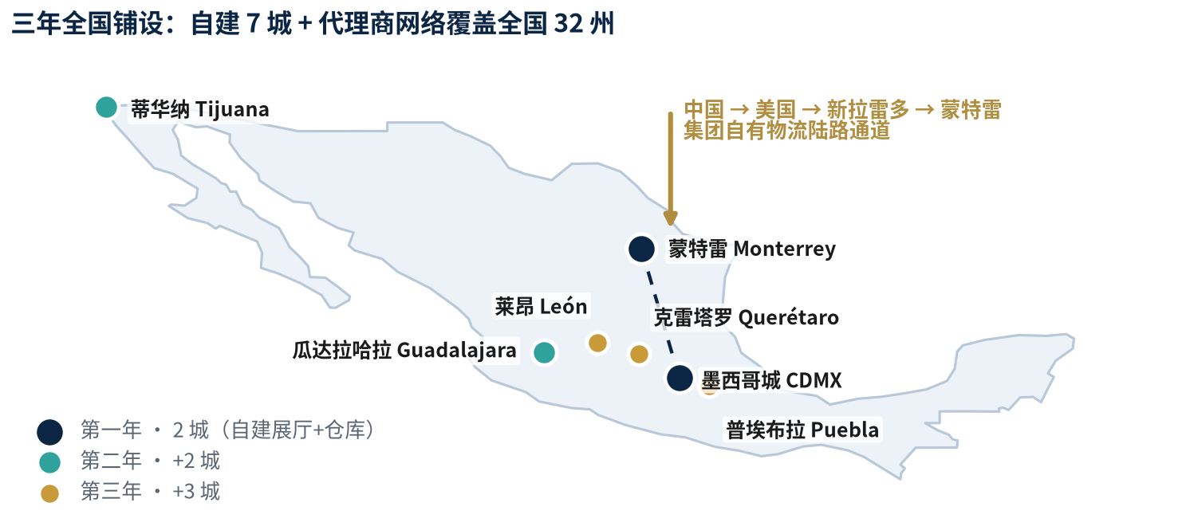

收入结构演进与首年分季度损益

⑥ 总投资额与租金
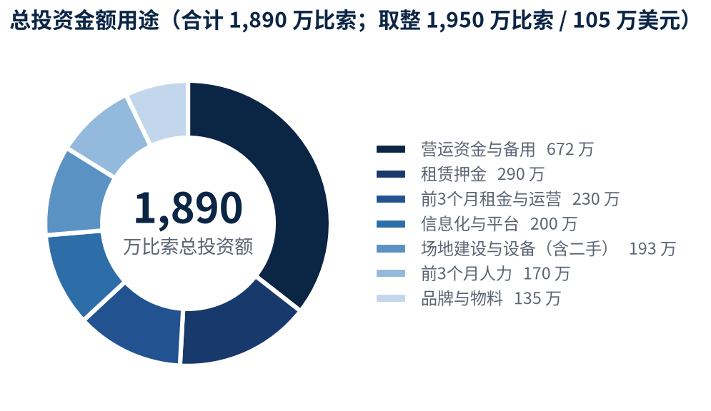
CLG 墨西哥 · 总投资金额与资金用途（约 105 万美元）
汇率 1 美元 = 18.50 比索 | 货源由合作方寄售无偿供给、售出后结算，无采购备货资金需求 | 装修压缩至常规方案20%，设备与车辆全部二手 | 编制人：John Kim

 | 序号 | 投资项目（前 3 个月一次性投入） | 比索 | 美元 | 说明
 | 1 | 蒙特雷展厅装修（1,653㎡，模块化陈列） | 728,000 | 39,351 | 仅为常规装修预算的 20%；利用既有结构与照明
 | 2 | 蒙特雷仓库货架与设备（全部二手） | 700,000 | 37,838 | 二手横梁货架、二手叉车与托盘车，约为新品 40%
 | 3 | ERP + WMS（云端订阅制，与合作方仓库对账） | 700,000 | 37,838 | 轻量 SaaS，不自建、不上重型 ERP
 | 4 | 三大平台开发（官网 / B2B批发 / 自有品牌D2C） | 1,300,000 | 70,270 | 自有 2 人团队为主 + 定向外包
 | 5 | 品牌与产品设计、IMPI 商标注册 | 900,000 | 48,649 | 设计按项目外包；商标须在发布前递交
 | 6 | 公司手册、产品图册 + 价目表、代理商资料包 | 450,000 | 24,324 | 中 / 西 / 英三语，首批小批量印刷
 | 7 | 二手配送车 2 台 + 二手办公IT设备、家具、POS、监控 | 500,000 | 27,027 | 全部二手采购，不为新品付溢价
 | 8 | 前 3 个月人力成本（18 人分批到岗） | 1,700,000 | 91,892 | 第 4 个月起由经营收入承担
 | 9 | 前 3 个月租金（双城）+ 运营费用（物流、市场、专业服务、水电安保） | 2,300,000 | 124,324 | 蒙特雷争取 3 个月免租期
 | 10 | 租赁押金与保证金（双城） | 2,900,000 | 156,757 | 可回收资产
 | 11 | 营运资金（应收账款周转；寄售模式下无备货资金） | 5,000,000 | 270,270 | 仅为账期垫付，占收入 5%
 | 12 | 不可预见费（10%） | 1,717,800 | 92,854 | —
 |  | 总投资金额合计 | 18,895,800 | 1,021,395 | 营运资金与备用36% | 押金15% | 前3个月租金与运营12% | 信息化与平台11% | 场地与设备10% | 前3个月人力9% | 品牌与物料7%
 |  | 总投资金额（取整） | 19,500,000 | 1,054,054 | 实体设立/RFC/IMMEX/NOM认证/清关许可等合规支出不计入本项目，由集团层面单独承担

 | 第 4 个月起的内生再投资计划（不再需要追加股权融资）
 | 期间 | 再投资项目 | 金额(比索) | 资金来源 | 备注
 | 第4–6月 | 自有品牌首批量产订金、平台 V1.0 迭代、SKU 摄影与素材库 | 3,500,000 | 经营现金流 | 不动用启动投资
 | 第7–12月 | SKU 品类扩展、市场推广加码、代理商体系铺开（60家）、第三城前置筹备、平台 V2.0 | 9,000,000 | 经营现金流 | 首年内生再投资合计约 1,250 万比索
 | 第二年 | 两座新城铺设（瓜达拉哈拉、蒂华纳）、代理商扩至180家、团队扩编至 38 人 | 25,000,000 | 经营现金流 | 第二年 EBITDA 4,380 万比索支撑
 | 第三年 | 三座新城（莱昂、克雷塔罗、普埃布拉）、代理商扩至440家、团队72人 | 50,000,000 | 经营现金流 | 第三年 EBITDA 9,690 万比索支撑

 | 双城租金模型
 | 场地 | 面积(㎡) / 美元每㎡每月 | 月租(比索) | 年租(比索) | 市场依据与谈判要点
 | 墨城·展厅+总部 | 800㎡ × 14.00 美元 + CAM（集团总部办公与展厅） | 214,600 | 2,575,200 | 货源存于合作方仓库，无需自建大仓——较自租5,000㎡仓库年省约700万比索
 | 蒙特雷·展厅 | 1,653㎡（500坪）× 9.00 美元 —— 展厅 + 办公 | 275,225 | 3,302,694 | 须取flex/工业型展示空间；甲级写字楼报价18.88美元/㎡/月(Solili)，选错年多付19.5万美元
 | 蒙特雷·仓库 | 3,306㎡（1,000坪）× 7.00 美元 | 428,127 | 5,137,524 | Colliers 2026 Q1 蒙特雷工业报价7.00美元；空置率7.5%，为承租方争取空间
 | 蒙特雷·CAM | 4,959㎡ × 0.55 美元（物业管理费） | 50,455 | 605,455 | Apodaca 挂牌区间 0.52–0.55 美元/㎡/月
 | 双城满编合计 | 5,759㎡（墨城 800 + 蒙特雷 4,959） | 968,407 | 11,620,873 | 争取3-5年期 + 3个月免租期 + 年涨幅锁定美元CPI或3%
 | 首年实付 | 墨城 12 个月 + 蒙特雷 5 个月当量（争取免租期） | — | 6,350,000 | 仅占首年收入6.4%；第二年约4.6%，第三年约3.3%

 | 总投资金额用途构成

⑦ 销售与KPI目标
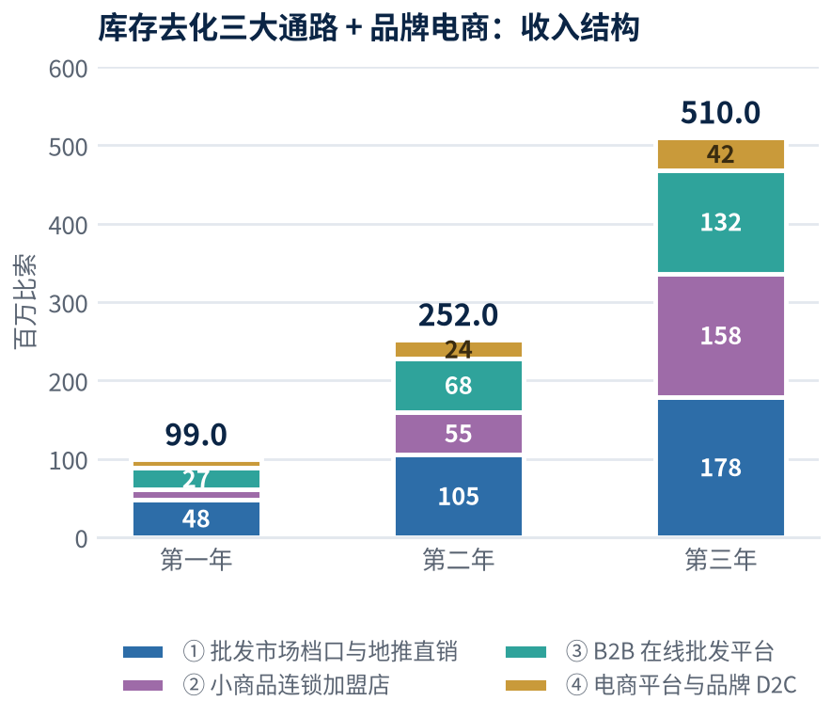
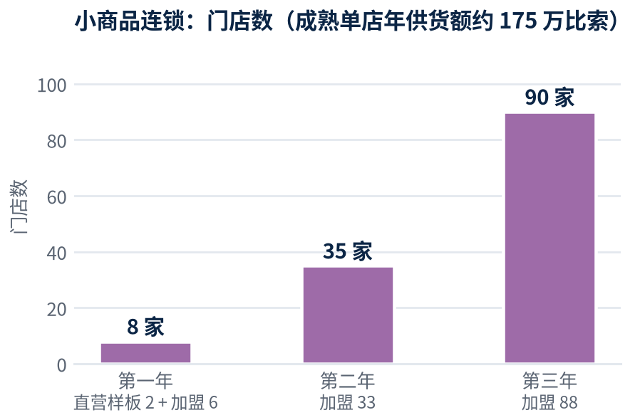
CLG 墨西哥 · 销售计划与投资人监控看板（按内部测算值 60% 计列）
单位：百万比索 | 首年按季度、三年按年度 | 编制人：John Kim | 每月 5 日前由财务行政主管更新实际值

 | 首年分季度销售与损益计划
 | 项目（百万比索） | 第一季度 | 第二季度 | 第三季度 | 第四季度 | 第一年合计 | 说明
 | 营业收入 | 12 | 21 | 28 | 38 | 99 | 按内部测算值60%计列
 | B2B 批发 | 9.6 | 16.8 | 22.4 | 30.4 | 79.2 | 六大品类，占80%
 | B2C / 电商 | 1.3 | 2.3 | 3.1 | 4.1 | 10.8 | 70%来自美客多/亚马逊
 | 自有品牌 | 1.1 | 1.9 | 2.5 | 3.5 | 9 | 第3年升至32%
 | 按通路：①批发市场档口 | 5.8 | 10.2 | 13.6 | 18.4 | 48 | 走量、现金结算，寄售主力出口
 | 按通路：②小商品连锁加盟 | 0.5 | 2 | 4 | 6.5 | 13 | 加盟商出资开店，零资本占用
 | 按通路：③B2B在线批发平台 | 4.4 | 6.3 | 7.7 | 8.8 | 27.2 | 全国触达主干
 | 按通路：④电商与品牌D2C | 1.3 | 2.5 | 2.7 | 4.3 | 10.8 | 毛利最厚
 | 毛利润（毛利率47%） | 5.64 | 9.87 | 13.16 | 17.86 | 46.53 | 放量让价，毛利率由50%降至47%
 | 营业费用 | 6.4 | 7.3 | 8 | 8.95 | 30.65 | 18人人力+双城租金+运营费
 | EBITDA | -0.76 | 2.57 | 5.16 | 8.91 | 15.88 | 第二季度单季转正；全年16.0%
 | 净利润 | -1.03 | 1.9 | 3.39 | 6.02 | 10.28 | 首年净利率10.4%
 | 经营现金流 | 启动资金 | 自给 | 自给并再投资 | 自给并再投资 | 第4个月起内生 | 不再动用启动资金
 | 库存资金占用 | 0 | 0 | 0 | 0 | 0 | 寄售模式，CLG不持有货权

 | 三年扩张与投资人 KPI 看板
 | 指标 | 第一年 | 第二年 | 第三年 | 第五年目标 | 投资人关注点
 | 营业收入（百万比索） | 99 | 252 | 510 | 约1,560 | 保留40%安全边际，超额为纯上行
 | 收入增长率 | — | +154.5% | +102.4% | CAGR约45% | 高增速支撑估值倍数
 | 综合毛利率 | 47.0% | 45.0% | 44.0% | 约43% | 放量让价 + 第三年转常规补货
 | EBITDA（百万比索） | 15.88 | 43.8 | 96.9 | 约300 | 第三年为总投资额的5.0倍
 | EBITDA 利润率 | 16.0% | 17.4% | 19.0% | 约19% | 精简编制 + 固定成本经营杠杆
 | 净利润（百万比索） | 10.28 | 29.1 | 65.3 | 约203 | 首年即盈利；三年累计104.7
 | 自有品牌收入占比 | 9% | 20% | 32% | 50%+ | 估值倍数首要驱动因子
 | 库存资金占用（比索） | 0 | 0 | 0 | 0 | 寄售模式的结构性优势
 | 寄售货源累计去化率 | 23% | 81% | 100% | — | 第三年起转入常规补货
 | 活跃 B2B 客户数 | 360 | 1040 | 2300 | — | 收入质量与集中度
 | 代理商数量 | 60 | 180 | 440 | — | 增量收入的主要实现渠道
 | 小商品连锁门店数 | 8 | 35 | 90 | — | 零资本占用；自有品牌主力出口
 | 加盟通路收入（百万比索） | 13 | 55 | 158 | — | 第三年占总收入 31%
 | 兼职销售代表（提成制） | 80 | 220 | 500 | — | 零固定人工，按回款计提
 | 应收账款周转天数 DSO | ≤42天 | ≤50天 | ≤55天 | — | 拉美B2B分销首要失败模式
 | 自建城市 / 全职编制 | 2 / 18 | 4 / 38 | 7 / 72 | — | 极致轻资产扩张纪律
 | 人均产出（百万比索） | 5.5 | 6.63 | 7.08 | — | 18人编制可行性的核心验证指标

 | 五年纳斯达克路径：第五年营收约8,430万美元、净利率约13%（净利约1,096万美元）、自有品牌占比50%以上，税前利润远超纳斯达克全球市场收益标准所需的100万美元；按1.8倍 EV/Revenue 或22倍 P/E 测算，隐含企业价值 1.5亿–2.4亿美元，相当于对总投资金额 105 万美元的 145–230 倍回报。三项前提：自第一年起四大/PCAOB审计、离岸控股架构、符合SOX的内控与常设资料室。

 | 利润率演进与自有品牌占比
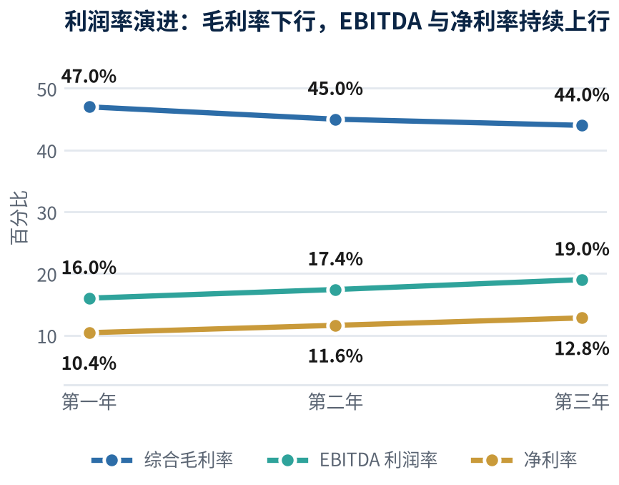
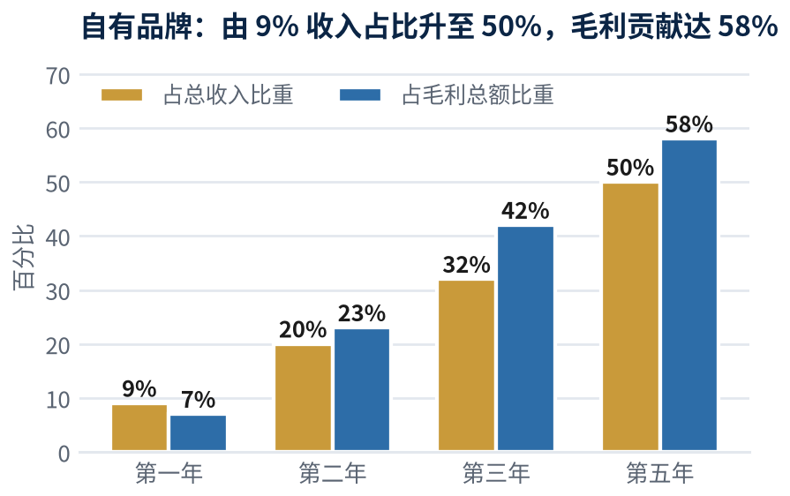

 | 库存去化三大通路收入结构与小商品连锁门店数

